金型修理改善依頼書
 |  |  |  |  |  |  |  |  |  |  |  |  |  |  |  |  |  |  | DMS-Q08412-C-02 Rev.B【用紙-5】 |  |  |  |  | 成形加工区 | 製作メーカー | 修理メーカー
金型修理・改善依頼書 |  |  |  |  |  |  |  |  |  |  |  |  |  |  |  |  |  |  |  |  |  |  |  | 大和化成(本社) | 大和化成 | 大和化成
 |  |  |  |  |  |  |  |  | 起工年月 |  | 2018年11月 |  | 承認 | 確認 | 受領 | 審査 | 起案 | 発行年月日 |  |  |  |  |  | 大和化成(額田) | ㈲アイエードゥー | ㈲アイエードゥー
品番 |  | 0499-0092 |  |  |  |  |  |  | 成形加工区 |  | ㈲エヌ・ピー |  |  |  |  | 村上 | 村上 | 2021-08-02 |  |  |  |  |  | ㈱アイデン | ㈱アイデン | ㈱浅野
 |  |  |  |  |  |  |  |  |  |  |  |  |  |  |  |  |  | 手配NO. |  |  |  |  |  | ㈲青木製作所 | ㈱アイメック | ㈲アサヒ工業
型番 |  | 10 | 取数 | 4 |  | 成形材質 | PP |  |  |  |  |  | 製作メーカー | ㈲加藤製作所 |  |  |  | 288-393 |  |  |  |  |  | ㈲アサヒ工業 | アイチシステム | ㈲荒木金型
成形機・t数 |  | 汎用 | 100 |  | t | グレード | AW184 |  | 開始日 |  | 2021-08-02 |  | 修理メーカー | ㈲加藤製作所 |  |  |  | 修理 | 同修理履歴 |  | 初回 |  | 回 | 岩津化成㈱ | ㈲青木製作所 | ㈱エスケイモールド
月産数（個） |  | 100000 |  |  |  | 製品形状 | ﾍﾞﾙﾄ |  | 型納期 |  | 2021-08-06 |  | 修理区分 | 復元 |  |  |  |  | 修理キャビNo |  |  |  |  | ㈲エヌ・ピー | ㈱浅野 | ㈲エヌ・ピー
評価有無 |  | 不要 |  |  |  | 評価サンプル数 | - | ショット | サンプル着日 |  | - |  | 不具合項目 | Ｌ：ﾊﾞﾘ,E/P修理 |  |  |  |  | 同修理履歴ショット （直近） |  |  |  |  | 遠州樹脂工業㈱ | ㈲アサヒ工業 | 遠州樹脂工業㈱
NO. | 不具合内容・発生原因（成形加工区記入）画像又はﾎﾟﾝﾁ絵記入 |  |  |  |  |  |  | 不具合 ｷｬﾋﾞNO. | NO. | 対策処置内容 （成形加工区記入） |  |  |  |  |  | 対策ｷｬﾋﾞNO. | 判定 |  | 修理ショット数差 （自動計算） |  |  |  |  | ㈲大島金型産業 | 朝日精密工業㈱ | ㈲大島金型産業
1 | バックル土台部入子バリ |  |  |  |  |  |  | #1,4 | 1 | 溶接修正→窒化処理 |  |  |  |  |  | #1,4 |  | メンテ | 前回メンテ時のショット数 |  | 0 |  |  | ㈱沖田化成 | ㈲味岡製作所 | ㈱沖田化成
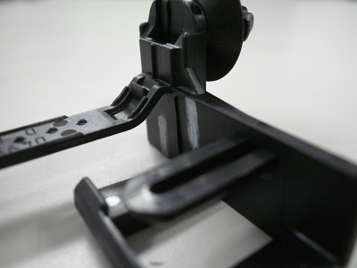
 |  |  |  |  |  |  |  |  |  |  |  |  |  |  |  |  |  |  | メンテショット数差 （自動計算） |  | 365,790 |  |  | ㈲小栗化成 | ㈲荒木金型 | ㈲加藤製作所
 |  |  |  |  |  |  |  |  |  |  |  |  |  |  |  |  |  | カウンター ショット | 現在ショット数 |  | 365,790 |  |  | ㈲小田化成 | ㈲イチカワ | 金型工房りくい
 |  |  |  |  |  |  |  |  |  |  |  |  |  |  |  |  |  |  | 交換前ショット数 （交換無き場合、記入不要） |  |  |  |  | ㈲鍵山製作所 | 犬山精機㈱ | ㈱クラフト
 |  |  |  |  |  |  |  |  |  |  |  |  |  |  |  |  |  |  | 合計ショット数 (交換前・現在の合計） （自動計算） |  | 365,790 |  |  | ㈲上郷樹脂 | 岩津化成(株) | ㈱ケーツー
 |  |  |  |  |  |  |  |  |  |  |  |  |  |  |  |  |  |  | NO. | 費用 | 責任区分 | 責任比率 |  | ケミカル工業㈱ | ㈲岩本金型 | ㈱広和化成
2 | ベースポケット・入子の錆 |  |  |  |  |  |  | - | 2 | 中子洗浄 |  |  |  |  |  | 一式 |  | （大和記入） 概算 | 1 |  |  |  |  | 研精化工㈱ | ウネヤマ技研 | ㈱坂本金型工作所
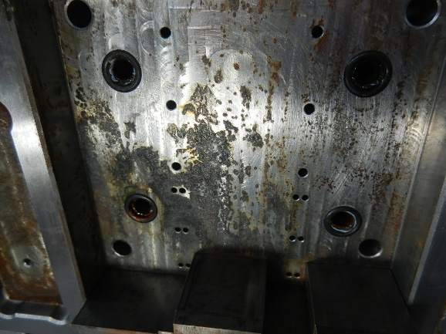
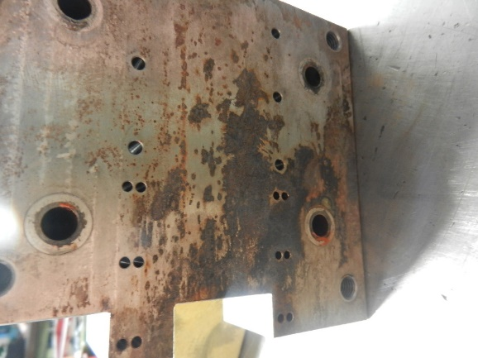
 |  |  |  |  |  |  |  |  |  |  |  |  |  |  |  |  |  |  | 2 |  |  |  |  | ㈱広和化成 | 栄光技研 | ㈱サンコー技研
 |  |  |  |  |  |  |  |  |  |  |  |  |  |  |  |  |  |  | 3 |  |  |  |  | 光和工業㈱ | ㈱エスケイモールド | ㈲三和精工
 |  |  |  |  |  |  |  |  |  |  |  |  |  |  |  |  |  |  | 4 |  |  |  |  | 小島ｷｬﾝﾊﾟｽ | ㈱エス･ケイ･ワイ | ㈱サンワクリエイト
 |  |  |  |  |  |  |  |  |  |  |  |  |  |  |  |  |  |  | 5 |  |  |  |  | ㈱サンコー技研 | ㈲大島金型産業 | ㈲杉田精機
 |  |  |  |  |  |  |  |  |  |  |  |  |  |  |  |  |  |  | 6 |  |  |  |  | ㈱三宏技研 | ㈲小栗化成 | ㈱セントラルファインツール
 |  |  |  |  |  |  |  |  |  |  |  |  |  |  |  |  |  |  | 他 |  |  |  |  | 三洲化学工業㈱ | ㈲鍵山製作所 | ㈲高木金型製作
 |  |  |  |  |  |  |  |  |  |  |  |  |  |  |  |  |  |  | 合計 |  |  |  |  | ㈲三福製作所 | ㈲加藤製作所 | ㈱タカギセイコー
 |  |  |  |  |  |  |  |  |  |  |  |  |  |  |  |  |  | （メーカー記入） 見積もり |  | 費用 | 責任区分 | 責任比率 |  | サンホウ化成㈱ | 金型工房りくい | ㈱棚澤八光社
 |  |  |  |  |  |  |  |  |  |  |  |  |  |  |  |  |  |  | 1 |  |  |  |  | ㈱サンワクリエイト | ㈲上郷樹脂 | テクノハマ㈱
 |  |  |  |  |  |  |  |  |  |  |  |  |  |  |  |  |  |  | 2 |  |  |  |  | ㈱シンテック | 木下金型製作所 | トーカイモールド㈱
 |  |  |  |  |  |  |  |  |  |  |  |  |  |  |  |  |  |  | 3 |  |  |  |  | ㈲ダイモ化成 | 岐北化学 | ㈲友恵製作所
 |  |  |  |  |  |  |  |  |  |  |  |  |  |  |  |  |  |  | 4 |  |  |  |  | ツチヒラ合成㈱ | ㈱岐阜精密製作所 | ㈱永野金型
 |  |  |  |  |  |  |  |  |  |  |  |  |  |  |  |  |  |  | 5 |  |  |  |  | ツツミ化成工業㈲ | ㈱クラフト | ナノコート・ティーエス㈱
 |  |  |  |  |  |  |  |  |  |  |  |  |  |  |  |  |  |  | 6 |  |  |  |  | テクノハマ㈱ | ㈱ケーツー | ㈱バリアス・ワークス
 |  |  |  |  |  |  |  |  |  |  |  |  |  |  |  |  |  |  | 他 |  |  |  |  | ヒロハマ合成㈱ | 研精化工㈱ | ㈲ハヤマ金型
 |  |  |  |  |  |  |  |  |  |  |  |  |  |  |  |  |  |  | 合計 |  |  |  |  | ㈲藤原樹脂 | ㈲孝真精機 | ヒロハマ合成㈱
 |  |  |  |  |  |  |  |  |  |  |  |  |  |  |  |  |  | 備考欄 |  |  |  |  |  | ㈱フレックスキャンパス | ㈱小林合成 | ㈱ファインカット富山
 |  |  |  |  |  |  |  |  |  |  |  |  |  |  |  |  |  |  |  |  |  |  |  | ㈲豊和化成 | ㈱小林製作所 | ㈱不二機販
 |  |  |  |  |  |  |  |  |  |  |  |  |  |  |  |  |  |  |  |  |  |  |  | ㈲星川技研 | ㈱坂本金型工作所 | フィーサ㈱
大和の修正指示 |  |  | 有 |  | 改善費償却期間（概算）約（ |  |  | ）ヶ月 |  |  |  |  |  |  |  |  |  |  |  |  |  |  |  | マルアイ㈱ | ㈱サンコー技研 | ㈱プラム精工
過去修理履歴 |  | 修理回数 | 0 | 回 | 個当たり維持費 過去修理費用/（総ショット数×取り数） |  |  |  |  | 【大和記入】 |  | 標準に反映するか | 不要 | 【加工区入力】 |  | 確認日 | 判定 | 新設時金型担当者 |  |  |  |  |  | ㈱丸重 | ㈱三宏技研 | モールド・マスターズ㈱
 |  |  |  |  |  |  |  |  |  |  |  |  |  |  |  |  |  |  |  |  |  |  |  | ㈲宮本合成 | 三洲化学工業㈱ | ㈲山本金型製作所
￥
 |  | 修理費用 | ¥0 |  | 0 |  | /個当たり |  |  |  |  |  |  |  |  |  |  |  |  |  |  |  |  |  | ㈲三福製作所 | ㈱有加工業
 |  |  |  |  |  |  |  |  |  |  |  |  |  |  |  |  |  |  |  |  |  |  |  |  | ㈲三和精工 | ㈱アイデン
 |  |  |  |  |  |  |  |  |  |  |  |  |  |  |  |  |  |  |  |  |  |  |  |  | 昭和 | ㈲青木製作所
 |  |  |  |  |  |  |  |  |  |  |  |  |  |  |  |  |  |  |  |  |  |  |  |  | 伸栄ﾌﾟﾗｽﾁｯｸｽ㈱ | ㈲アサヒ工業
 |  |  |  |  |  |  |  |  |  |  |  |  |  |  |  |  |  |  |  |  |  |  |  |  | 新生精機㈱ | ㈱アイデン
 |  |  |  |  |  |  |  |  |  |  |  |  |  |  |  |  |  |  |  |  |  |  |  |  | ㈲杉田精機 | 岩津化成㈱
 |  |  |  |  |  |  |  |  |  |  |  |  |  |  |  |  |  |  |  |  |  |  |  |  | ㈲杉本金型製作所 | (有)エヌ・ピー(岡崎工場)
 |  |  |  |  |  |  |  |  |  |  |  |  |  |  |  |  |  |  |  |  |  |  |  |  | ㈱駿河ｴﾝｼﾞﾆｱﾘﾝｸﾞ | (有)エヌ・ピー(豊橋工場)
 |  |  |  |  |  |  |  |  |  |  |  |  |  |  |  |  |  |  |  |  |  |  |  |  | ㈲セイレイ技研 | ㈲大島金型産業
 |  |  |  |  |  |  |  |  |  |  |  |  |  |  |  |  |  |  |  |  |  |  |  |  | セントラルファインツール | ㈲小栗化成
 |  |  |  |  |  |  |  |  |  |  |  |  |  |  |  |  |  |  |  |  |  |  |  |  | ダイトー化成㈱ | ㈲小田化成
 |  |  |  |  |  |  |  |  |  |  |  |  |  |  |  |  |  |  |  |  |  |  |  |  | TIMEX | ㈲鍵山製作所
 |  |  |  |  |  |  |  |  |  |  |  |  |  |  |  |  |  |  |  |  |  |  |  |  | 大和化成 | ㈲上郷樹脂
 |  |  |  |  |  |  |  |  |  |  |  |  |  |  |  |  |  |  |  |  |  |  |  |  | ㈱大和精工 | ケミカル工業㈱
 |  |  |  |  |  |  |  |  |  |  |  |  |  |  |  |  |  |  |  |  |  |  |  |  | ㈲高木金型製作 | 研精化工㈱
 |  |  |  |  |  |  |  |  |  |  |  |  |  |  |  |  |  |  |  |  |  |  |  |  | タカギセイコー | 光和工業㈱
 |  |  |  |  |  |  |  |  |  |  |  |  |  |  |  |  |  |  |  |  |  |  |  |  | ㈱棚澤八光社 | 小島ｷｬﾝﾊﾟｽ
 |  |  |  |  |  |  |  |  |  |  |  |  |  |  |  |  |  |  |  |  |  |  |  |  | タニグチ | ㈱三宏技研
 |  |  |  |  |  |  |  |  |  |  |  |  |  |  |  |  |  |  |  |  |  |  |  |  | DAC | 三洲化学工業㈱
 |  |  |  |  |  |  |  |  |  |  |  |  |  |  |  |  |  |  |  |  |  |  |  |  | 中部アイテック㈱ | ㈲三福製作所
 |  |  |  |  |  |  |  |  |  |  |  |  |  |  |  |  |  |  |  |  |  |  |  |  | ツチヒラ合成㈱ | サンホウ化成㈱
 |  |  |  |  |  |  |  |  |  |  |  |  |  |  |  |  |  |  |  |  |  |  |  |  | テクノハマ㈱ | ㈱シンテック
 |  |  |  |  |  |  |  |  |  |  |  |  |  |  |  |  |  |  |  |  |  |  |  |  | トーカイモールド㈱ | ㈲ダイモ化成
 |  |  |  |  |  |  |  |  |  |  |  |  |  |  |  |  |  |  |  |  |  |  |  |  | 東亜金型工業㈱ | ツチヒラ合成㈱
 |  |  |  |  |  |  |  |  |  |  |  |  |  |  |  |  |  |  |  |  |  |  |  |  | トクサン金型㈱ | ツツミ化成工業㈲
 |  |  |  |  |  |  |  |  |  |  |  |  |  |  |  |  |  |  |  |  |  |  |  |  | ㈲友恵製作所 | ㈲藤原樹脂
 |  |  |  |  |  |  |  |  |  |  |  |  |  |  |  |  |  |  |  |  |  |  |  |  | ㈱永野金型 | ㈱フレックスキャンパス
 |  |  |  |  |  |  |  |  |  |  |  |  |  |  |  |  |  |  |  |  |  |  |  |  | 中松金型㈱ | ㈲豊和化成
 |  |  |  |  |  |  |  |  |  |  |  |  |  |  |  |  |  |  |  |  |  |  |  |  | ニッコー金型 | ㈲星川技研
 |  |  |  |  |  |  |  |  |  |  |  |  |  |  |  |  |  |  |  |  |  |  |  |  | 仁木製作所 | マルアイ㈱
 |  |  |  |  |  |  |  |  |  |  |  |  |  |  |  |  |  |  |  |  |  |  |  |  | ㈱バリアス・ワークス | ㈱丸重
 |  |  |  |  |  |  |  |  |  |  |  |  |  |  |  |  |  |  |  |  |  |  |  |  | ㈲ハヤマ金型 | ㈲宮本合成
 |  |  |  |  |  |  |  |  |  |  |  |  |  |  |  |  |  |  |  |  |  |  |  |  | ㈱坂鎌工業
 |  |  |  |  |  |  |  |  |  |  |  |  |  |  |  |  |  |  |  |  |  |  |  |  | 日吉金型
 |  |  |  |  |  |  |  |  |  |  |  |  |  |  |  |  |  |  |  |  |  |  |  |  | 平山工業所
 |  |  |  |  |  |  |  |  |  |  |  |  |  |  |  |  |  |  |  |  |  |  |  |  | ㈱不二機販
 |  |  |  |  |  |  |  |  |  |  |  |  |  |  |  |  |  |  |  |  |  |  |  |  | ㈱ファインカット富山
 |  |  |  |  |  |  |  |  |  |  |  |  |  |  |  |  |  |  |  |  |  |  |  |  | ㈱ファインモールド
 |  |  |  |  |  |  |  |  |  |  |  |  |  |  |  |  |  |  |  |  |  |  |  |  | ㈱プラセス
 |  |  |  |  |  |  |  |  |  |  |  |  |  |  |  |  |  |  |  |  |  |  |  |  | ㈱プラム精工
 |  |  |  |  |  |  |  |  |  |  |  |  |  |  |  |  |  |  |  |  |  |  |  |  | ㈲北辰金型工業
 |  |  |  |  |  |  |  |  |  |  |  |  |  |  |  |  |  |  |  |  |  |  |  |  | ㈱丸重
 |  |  |  |  |  |  |  |  |  |  |  |  |  |  |  |  |  |  |  |  |  |  |  |  | 丸工モールド
 |  |  |  |  |  |  |  |  |  |  |  |  |  |  |  |  |  |  |  |  |  |  |  |  | ㈱メイク
 |  |  |  |  |  |  |  |  |  |  |  |  |  |  |  |  |  |  |  |  |  |  |  |  | ㈲山本金型製作所
 |  |  |  |  |  |  |  |  |  |  |  |  |  |  |  |  |  |  |  |  |  |  |  |  | ㈱山利製作所
 |  |  |  |  |  |  |  |  |  |  |  |  |  |  |  |  |  |  |  |  |  |  |  |  | ㈱有加工業
 |  |  |  |  |  |  |  |  |  |  |  |  |  |  |  |  |  |  |  |  |  |  |  |  | ㈱友起製作所
 |  |  |  |  |  |  |  |  |  |  |  |  |  |  |  |  |  |  |  |  |  |  |  |  | ㈲ユーディーデータシステム
 |  |  |  |  |  |  |  |  |  |  |  |  |  |  |  |  |  |  |  |  |  |  |  |  | 吉浜金型
 |  |  |  |  |  |  |  |  |  |  |  |  |  |  |  |  |  |  |  |  |  |  |  |  | 購買データ不明
 |  |  |  |  |  |  |  |  |  |  |  |  |  |  |  |  |  |  |  |  |  |  |  |  | 海外

コメント
No | 品番 | 型番 | 発行日 | 発行部署 | 発行者 | 加工区 | 修理メーカー | 手配№ | 開始日 | 納期 | 修理費 | メンテ費 | 修理区分 | 決定金額 | 決裁 | 発注日 | 不具合項目 | トン数 | 不具合内容 | 対策処置案 | ショット数
49 | 今回修理 | 10 | 2020-06-17 | 生産準備課 | kenji shibata | ㈲エヌ・ピー | ㈲加藤製作所 | OT0616569-J |  |  |  |  | 復元 |  |  |  | その他 | 100 | ベルトヒンジ部の割れ、メンテ | ヒンジ部R加工、添付の内容にてメンテ実施 | 190,029

問題があるのであれば 修正してください
ただ これは10番型で過去に何型も 同じ型メーカーで製作されていて 何故 この問題が発生するのでしょうか？
同時に製作している 11番型も同様でしょうか？
手配チームにフィードバックしてください
岩田
※そもそも ストレートがあるとヒンジが割れる？・・・そのメカニズムというか理屈は何なんでしょうか？
今の所、不良としての打ち上げはありませんが、10番型完了後、11番型も金型確認を実施するよう、計画しています。
今回の型番は加工ミスが原因と推測されます。
下に写真を添付しましたが、Rがないとヒンジ曲げ量が増え、ヒンジに負荷が掛かり割れに繋がっていると判断しました。
柴田
成形材料 |  |  | 出荷実績

金型起工 | 2018年
型メーカー | 加藤製作所
型費 | 2,800千円
取り数 | 4個取
成形ランク | 100t

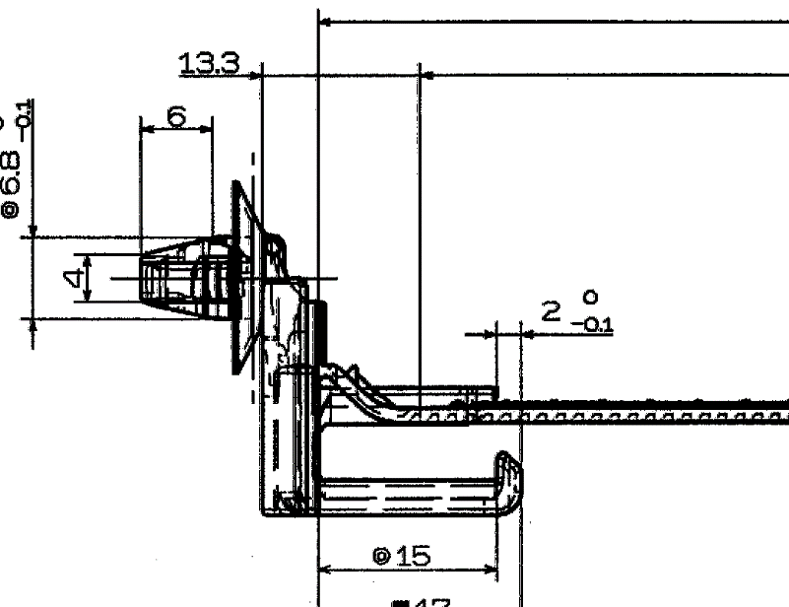

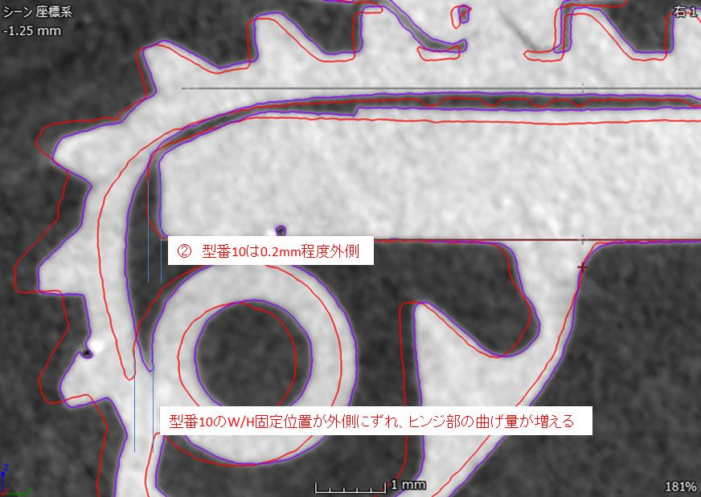

紫：1番型
赤：10番型
10番型はRがなく、
ヒンジ部の曲がり量が多く負荷がかかっている

